封面
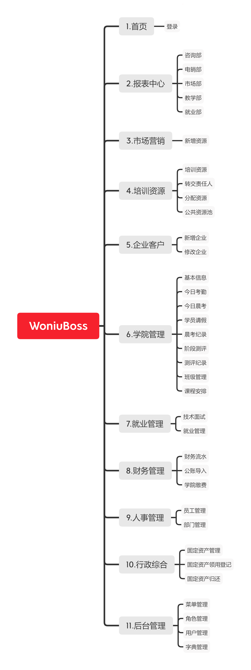

WoniuBoss需求矩阵

 | 杨光亮、李朋、黄欣雨、李晓芸 2020年5月2日

